factor
factor | 5 | 10 | 15 | 20 | 30 | 50 | 100
10epoch-RMSE | 26.594856234 | 26.104289328 | 25.974150878 | 25.892012545 | 25.783239886 | 25.676396601 | 25.552878911

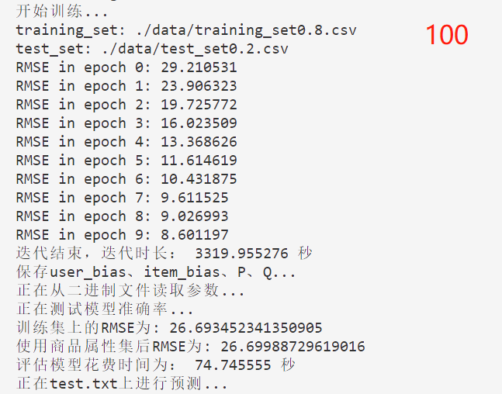
所用参数：lambda=0.01*2+0.007*2；decay=0.5，lr=0.002，数据集划分为9:1

